MANUAL DE USUARIO
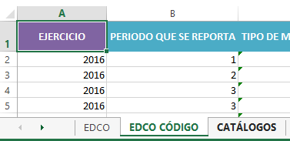
En la pestaña Estándar de Datos de Comisiones Oficiales (EDCO), se resaltan datos en color verde agua aquellos datos que son catálogos y de color verde aquellos que son parte del EDCO pero que no se encuentran en los Lineamientos Técnicos Generales para la publicación, homologación y estandarización de la información de las obligaciones establecidas en el Título Quinto y en la fracción IV del artículo 31 de la Ley General de Transparencia y Acceso a la Información Pública, que deben de difundir los sujetos obligados en los portales de Internet y en la Plataforma Nacional de Transparencia.
1. Llenar cada uno de los catálogos correspondientes en la pestaña "CATÁLOGOS". En la columna del "valor", se debe escribir el dato como deba aparecer en la base de datos de registros "EDCO". En la columna 'ID' se deben colocar "el código" o valor único que representará cada dato (puede ser númerico o alfanúmerico, sin hacer uso de espacios en blanco, ni caracteres especiales). Ejemplo:
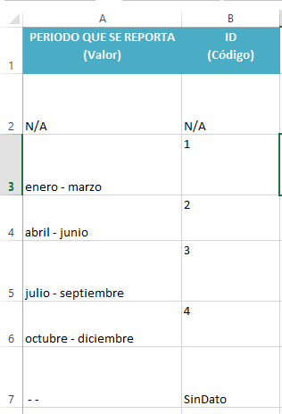
2. Una vez completos los catálogos, se pueden comenzar a registrar las comisiones en la pestaña "EDCO" utilizando los menús desplegables en las columnas señaladas con color azul, las cuales mostrarán los valores de dichos catálogos, esto con la finalidad de que los valores se introduzcan de la misma manera en cada registro.
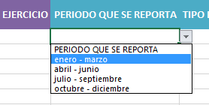
3.- Finalmente en la pestaña "EDCO CÓDIGO", se mostrará la información codificada para el caso de los campos que hacen uso de catálogos.

Ejemplo:

Pestaña "EDCO"

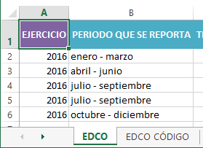

Pestaña "EDCO CÓDIGO"

